Planilha1
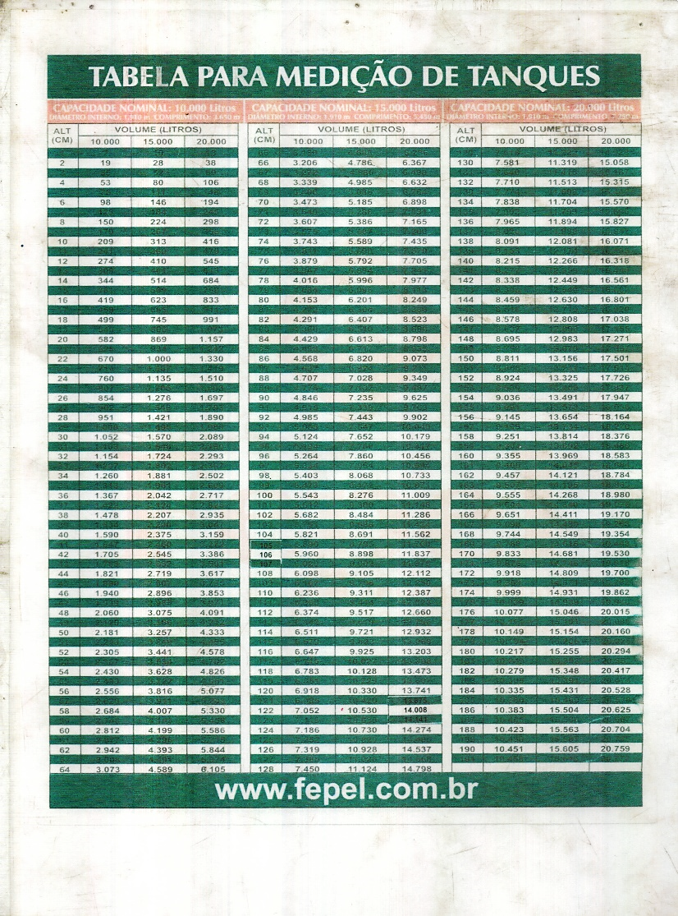

Tanques | cm | l
Tanque 1 | 94 | 7,652
Tanque 2 | 138 | 12,081
x | Total | 19,733

4/13/26

